tmpl
aaa

29
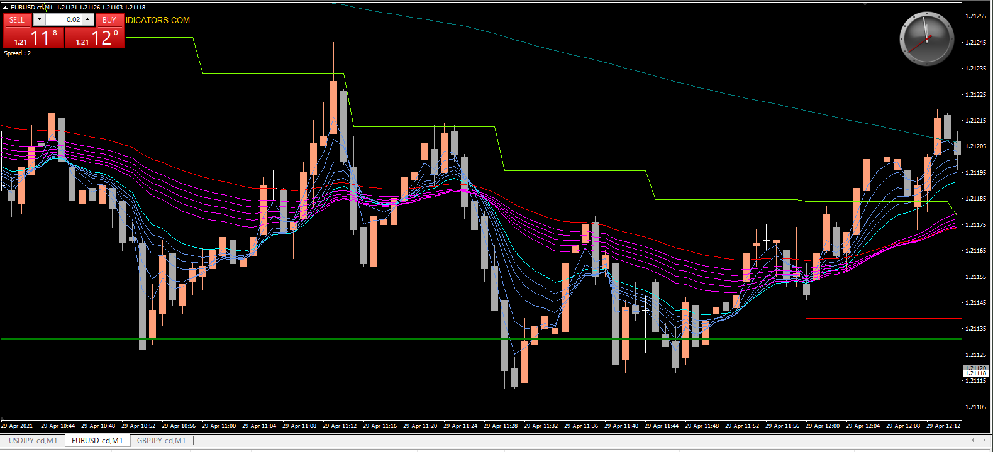

15分MAタッチの押し目

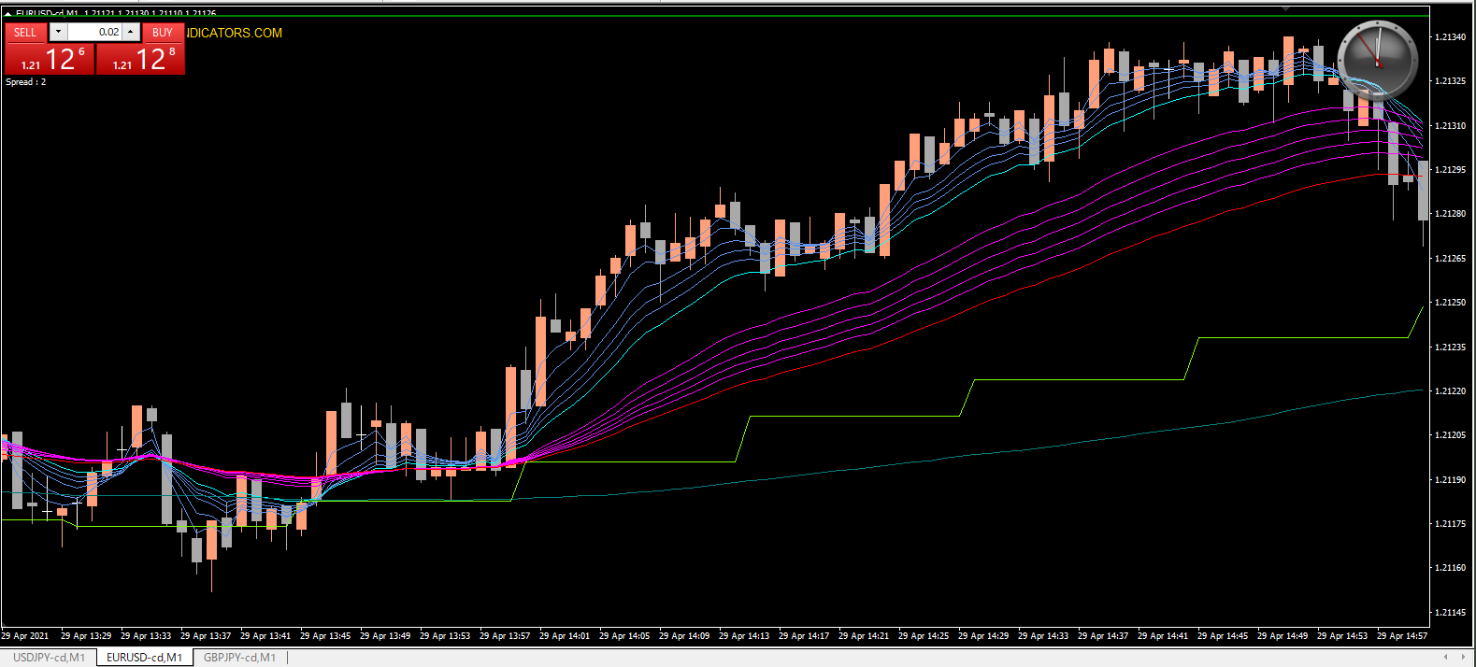

15分MAタッチの押し目

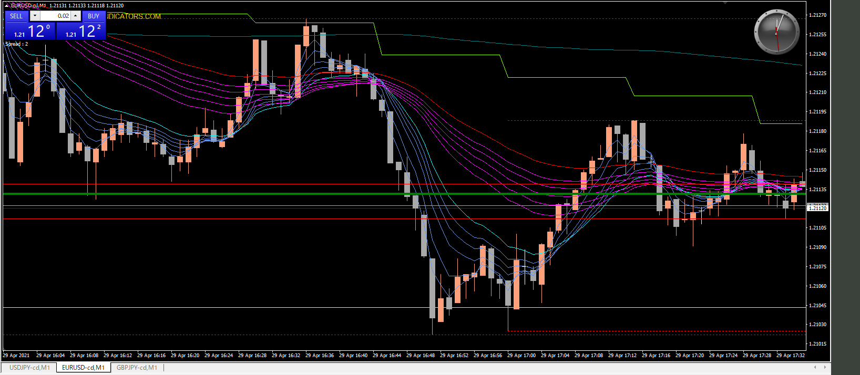

15分MAタッチの押し目

